Опросный лист термометр
 |  |  |  | Версия: 30.04.2025
 |  | Опросный лист на Термометр "Автон" |  | Если выбрано "другое", то впишите значение
 | Конструктивное исполнение термопреобразователя
 |  | в виде цилиндрической гильзы
 |  | 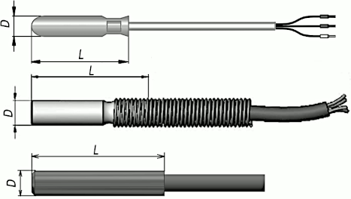
 |  | в виде цилиндрической гильзы (для использования в воде)

 |  | с коммутационной головкой без штуцера
 |  | 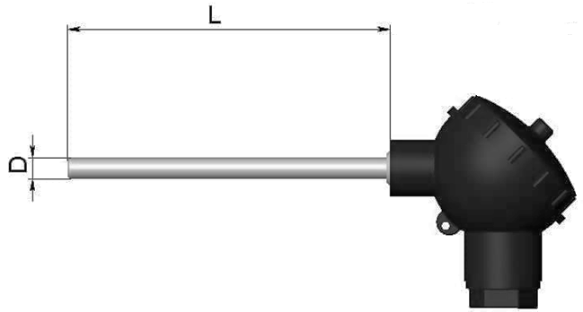
 |  | с коммутационной головкой со штуцером

 |  | со штуцером
 |  | 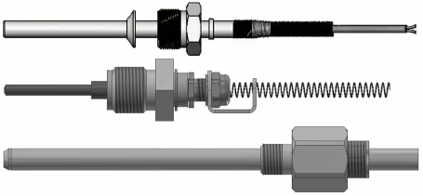
 |  | в виде гильзы с лыской
 |  | 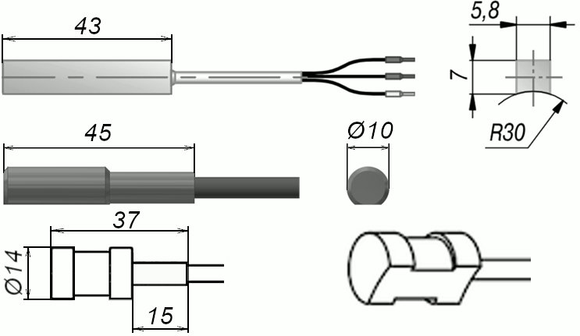
 |  | в виде гильзы под винт

 |  | в виде гильзы под торцевое крепление
 |  | 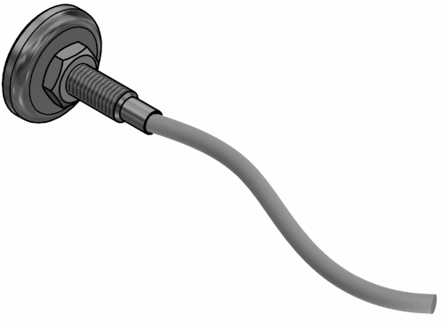 | 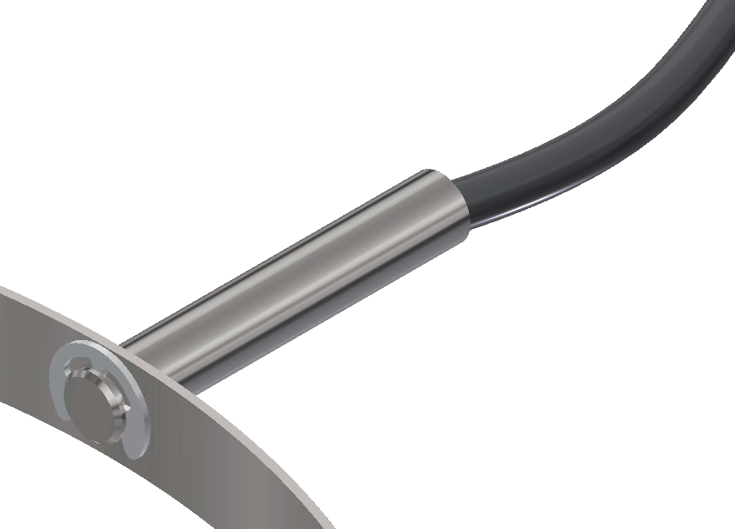 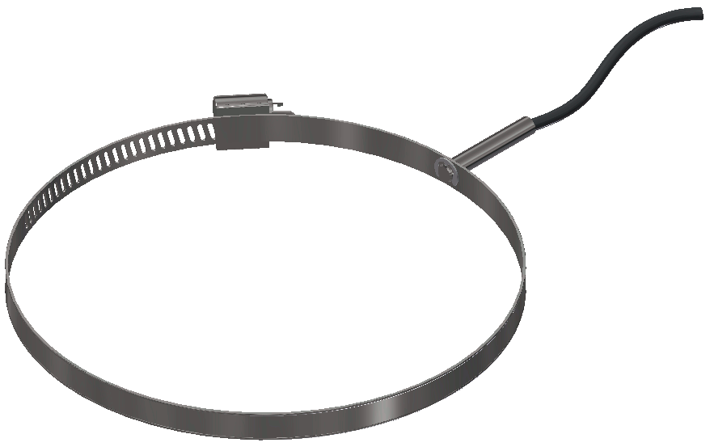
 |  | другое

? | Количество термопреобразователей

 | Диапазон измерения, °C

 | Предел допускаемой абсолютной погрешности, °C

 | Штуцер передвижной для регулирования глубины погружения датчика температуры

 | Длина термопреобразователя, мм

 | Диаметр термопреобразователя, мм

 | Длина кабеля, м

 | Защита кабеля

 | Передача данных

 | Рабочие условия эксплуатации

? | Крепление

 | Свидетельство о поверке

 | Дополнительные требования

 | Количество, шт

 | Информацию подготовил:
 |  | Фамилия, Имя, Отчество

 |  | Компания

 |  | Почтовый адрес

 |  | Телефон/Факс

 | Код для заказа
 |  | Термометр "Автон" (-40..+85C, 1C, ТЩ0-40мм-4мм, 1м, LoRa)
 | Дополнительная комплектация

 | Дополнительные требования

Справка
Справка

 | Термометры с одним, двумя и четырьмя термопреобразователями:
 |  | 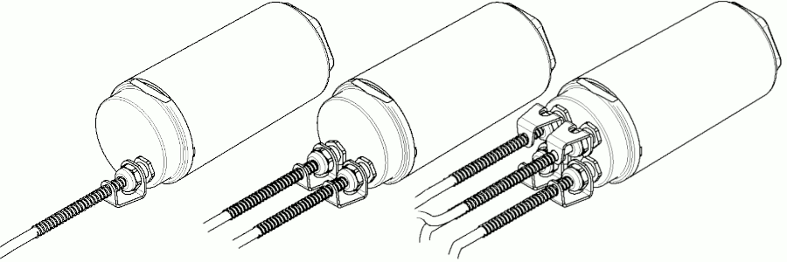

 | Способы крепления термощупа:
 |  | 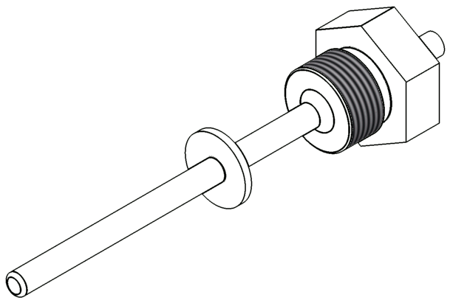 штуцер подвижный

 | Габаритные размеры ТЩ0--45мм-7.5мм
 | 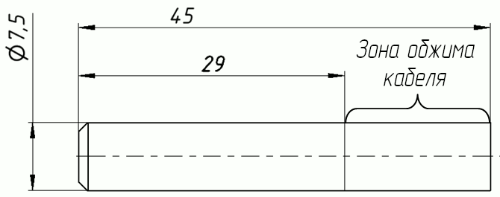

 | Варианты креплений
 |  | Кронштейн в сборе | Крепление магнитное
 | 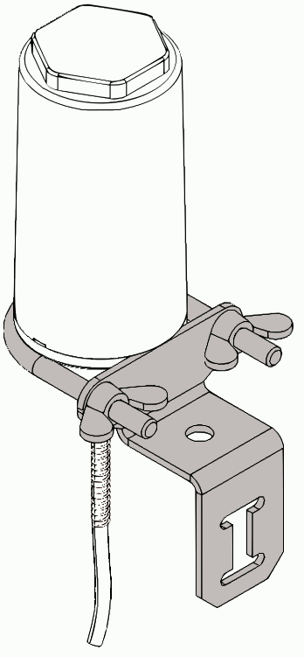 | 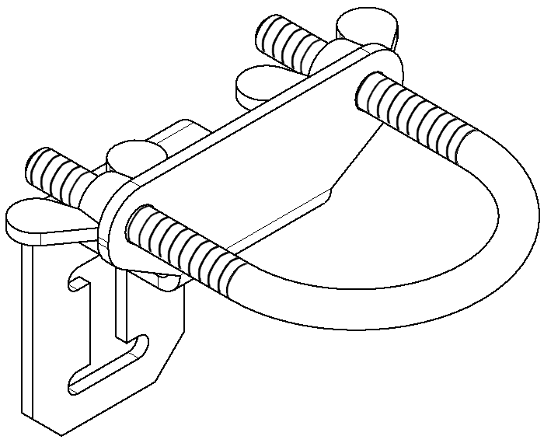 | 